integral biasa
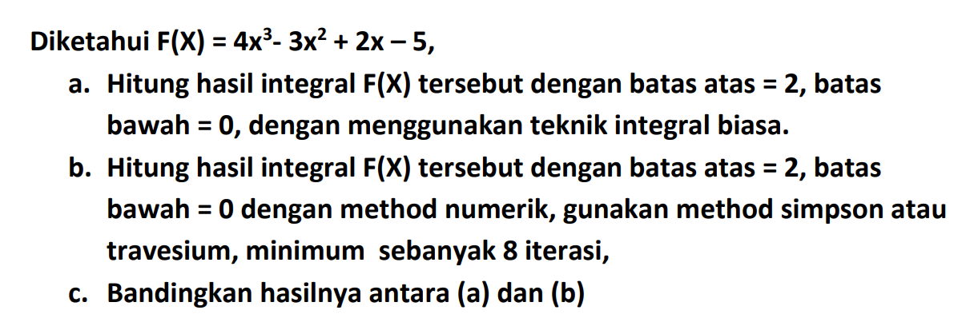
Metode Integral Biasa

F(X) | b= | 2
4X^3-3X^2+2X-5 | a= | 0
Menggunakan Metode Biasa

